상품제안서
스피디 20W 고속 맥세이프 보조배터리 5000mAh | 상품코드: F29784

 |  |  |  |  |  |  | 02-412-0044 | www.easy1.co.kr
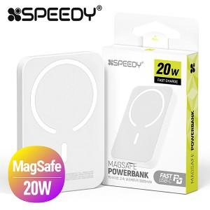

【상세/제작정보】

【인쇄/포장옵션】 | 레이저, 풀칼라 / 시판박스

【공급단가】 | 수량 | 100~ | 300~ | 500~ | 1,000~ | 3,000~
*VAT별도 | 단가 | 12,840원 | 12,620원 | 12,300원 | 12,090원 | 11,770원

【상품 URL】 | http://www.easy1.co.kr/src/goods_detail.php?gdno=29784

